路障
这一类场景物件的主要作用是单一副本从始至终封闭道路，类似场景的一部分将路阻断，给玩家“路障后的路不能通过”的表现说明。因此主要有以下三点要求：
1.该路障需要与场景契合，与场景其他组件融为一体，不会在玩家的视觉上造成区别感
2.由于需要阻断的路的宽窄有差异，该路障需要在x或y方向一定幅度拉伸或拼接而没有奇怪的感觉
3.路障模型ok后，需要在模型某一面直接受光烘培，以便策划直接将模型配进场景中而与场景灯光较无差异

 | （黑色表示还没做，红色表示正在做，绿色表示已做完）

 | 每一种场景风格需要2种，以下是从现有场景中策划挑选可以用作路障的物件，还需美术帮助进行进一步的筛选和优化

 | 城市场景 | 山地场景 | 地狱场景 | 海岸场景 | 宫殿场景
1 | 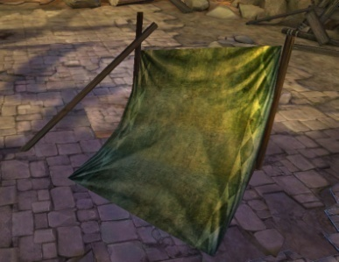 | 等待山地场景优化完成
2 | 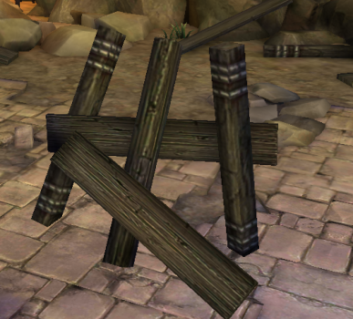
3
4 | 